Sheet1
Text Classification Evaluation Report
 | Batch size | Learning rate | Epoch | backbone | warmup ratio | … | max length | training time | Accuracy
Setting #1 | 8 | 0.00005 | 3 | bert-base-uncased | 0 | … | 128 | 0:05:37 | 0.8612
Setting #2 | 8 | 0.00005 | 7 | bert-base-uncased | 0 | … | 128 | 0:13:14 | 0.8593
Setting #3 | 8 | 0.00005 | 7 | google/electra-base-discriminator | 0 | … | 128 | 0.52.12 | 0.8902
Setting #4 | 8 | 0.00005 | 7 | google/electra-base-discriminator | 0 | … | 128 | 1.00.33 | 0.8752
…
Validation dataset plots
Setting #2
Setting #3
Setting #4
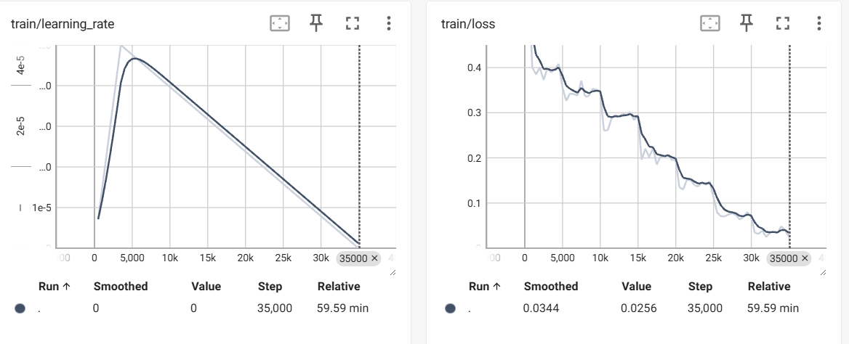 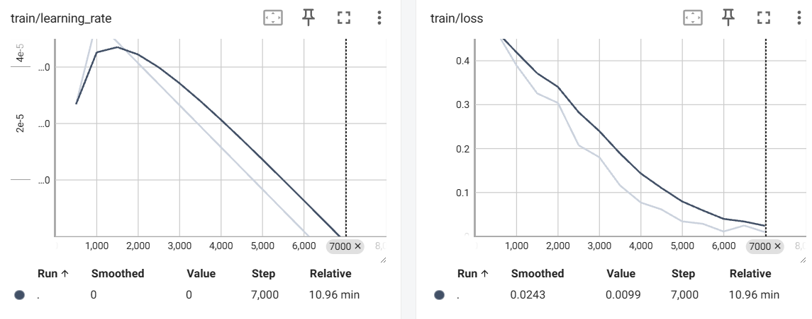 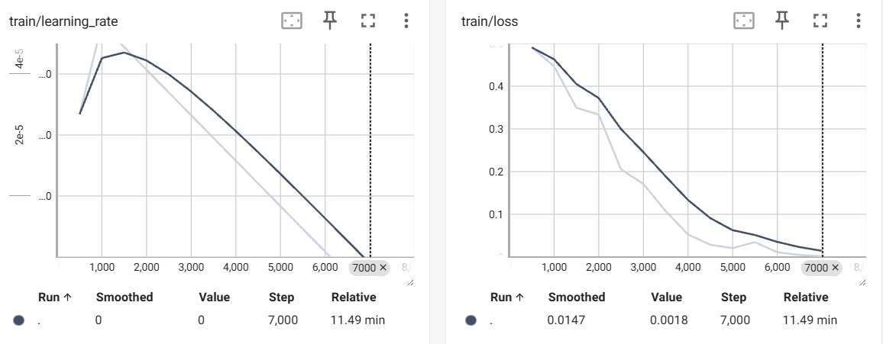

[결과 정리] bert base 보다 electra가 확실히 좋은 성능을 보였음 electra가 시간은 더 많이 사용하지만 같은 조건에서 bert base 보다 훨씬 나은 성능을 보여줌 또한 bert base와 electra 모두 epoch를 늘렸지만 과적합으로인해서 성능 저하된 현상이 보임 overfitting을 주의하고 모델을 바꾸는게 성능에 주요 영향을 끼치는것으로 확인 이후 확인 결과 BERT 저자들도 2~4epoch를 권장하고 빠르게 overfiting 되는것을 hugginface 포럼에서 확인하였음

